Checklist WPF
 |  |  |  |  |  | Opdracht WPF
Naam:

1 | Azure database
 | Screenshot tabelstructuur:
 | 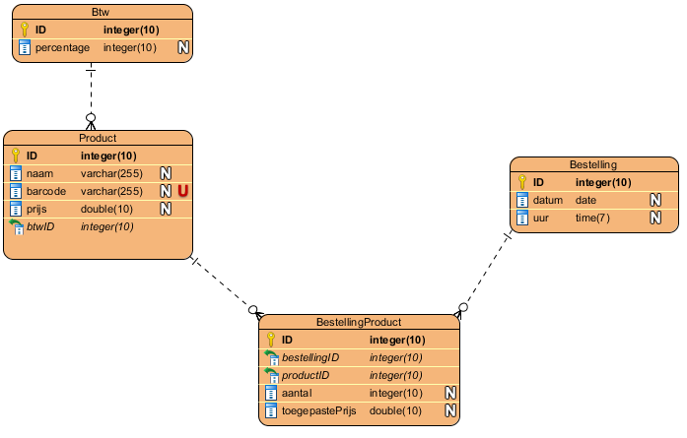
X | minstens 3 tabellen |  |  |  |  | X | relaties- geen losse tabellen
X | kernentiteit: |  | Product |  |  | X | PK = ID
 |  |  |  |  |  | X | FK = tabelnaamID

2 | Toepassing
2.1 | View
 | Aantal Windows/Pages:
O | Splashscreen met afbeelding en naam van toepassing en student
O | WPF look-and-feel
O | Toepassing Styles
O | Menu items en/of knoppen voor navigatie doorheen applicatie
O | Nieuwe control 1: |  |  |  |  |  | Waar?
O | Nieuwe control 2: |  |  |  |  |  | Waar?
O | Data worden getoond via databinding
O | Acties worden uitgevoerd via commandbinding
 | Screenshot Code Behind Main Window:

O | Extra's zoals datavalidatie?

2.2 | Model
O | Model tabel 1 |  |  | O | Model tabel 2 |  | O | Model tabel 3
O | DataService tabel 1 |  |  | O | DataService tabel 2 |  | O | DataService tabel 3
 | O | creëren lukt |  |  | O | creëren lukt |  | O | creëren lukt
 | O | gegevens controle |  |  | O | gegevens controle |  | O | gegevens controle
 | O | controle dubbels |  |  | O | controle dubbels |  | O | controle dubbels
 | O | wijzigen lukt |  |  | O | wijzigen lukt |  | O | wijzigen lukt
 | O | gegevens controle |  |  | O | gegevens controle |  | O | gegevens controle
 | O | controle dubbels |  |  | O | controle dubbels |  | O | controle dubbels
 | O | verwijderen lukt |  |  | O | verwijderen lukt |  | O | verwijderen lukt
 | O | referentiële controle |  |  | O | referentiële controle |  | O | referentiële controle

X | Connectiestring in app.config
X | Dapper
O | Stored procedures?

2.3 | ViewModel
O | Gebruik gemaakt van ViewModelLocator-klasse?
O | Public properties voor binding data
O | Public commands voor binding acties
O | Communicatie opgezet via Messenger:
 | O | Doorgeven van objecten zoals SelectedItem
 | O | Doorgeven van tekstboodschappen voor communicatie met gebruiker
 | O | Eigen messageclasses gebruikt?

2.4 | App.Xaml
O | Uitbreidingen?

3 | Wat verdient extra aandacht bij het beoordelen van jouw project?

